상품제안서
루티네 오로라 투톤 텀블러 600ml | 상품코드: F32388

 |  |  |  |  |  |  | 02-412-0044 | www.easy1.co.kr
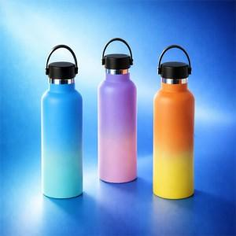

【상세/제작정보】

【인쇄/포장옵션】 | 실크, 레이저, 컬러필름인쇄 / 포장지포장

【공급단가】 | 수량 | 30~ | 50~ | 100~ | 300~ | 500~
*VAT별도 | 단가 | 10,440원 | 10,260원 | 10,000원 | 9,830원 | 9,570원

【상품 URL】 | https://easy1.co.kr:443/src/goods_detail.php?gdno=32388

